Лист 1
Прайс-лист
МИР ПРЯЖИ

В валюте: руб. (курс 1).
Цены указаны на 07.08.2020

№ | Номенклатура/ Характеристика номенклатуры | Описание | Изображение | Артикул | Цена | Ед. | Остаток | Ссылка на сайт
 | Искусственный мох, 3x4x2cm, 2шт/упак 17FT01382 | Искусственный мох, 3x4x2cm, 2шт/упак 17FT01382 | 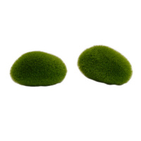 | 7723393 | 82.33 |  |  | Изображение
 | Искусственный мох, 3x4x2cm, 2шт/упак 17FT01382 |  |  |  | 82.33 | шт | 4 | Изображение
 | Искусственный мох, 5x7x2cm, 2шт/упак 18FT00542 | Искусственный мох, 5x7x2cm, 2шт/упак 18FT00542 | 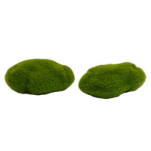 | 7723394 | 99.99 |  |  | Изображение
 | Искусственный мох, 5x7x2cm, 2шт/упак 18FT00542 |  |  |  | 99.99 | шт | 3 | Изображение
 | Искусственный мох, 5x9x3cm, 1шт/упак 17FT01380 | Искусственный мох, 5x9x3cm, 1шт/упак 17FT01380 | 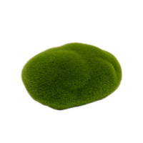 | 7723395 | 82.33 |  |  | Изображение
 | Искусственный мох, 5x9x3cm, 1шт/упак 17FT01380 |  |  |  | 82.33 | шт | 4 | Изображение
 | Искусственный мох, 6.5x9.5x3.5cm, 1шт/упак 17FT01384 | Искусственный мох, 6.5x9.5x3.5cm, 1шт/упак 17FT01384 | 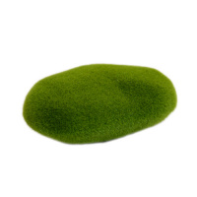 | 7723398 | 96.90 |  |  | Изображение
 | Искусственный мох, 6.5x9.5x3.5cm, 1шт/упак 17FT01384 |  |  |  | 96.90 | шт | 5 | Изображение
 | Искусственный мох, 7x7.5x4cm, 1шт/упак 17FT01383 | Искусственный мох, 7x7.5x4cm, 1шт/упак 17FT01383 | 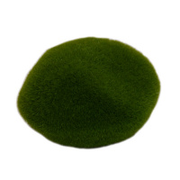 | 7723397 | 82.33 |  |  | Изображение
 | Искусственный мох, 7x7.5x4cm, 1шт/упак 17FT01383 |  |  |  | 82.33 | шт | 3 | Изображение
 | Искусственный мох, 8.5x11.5x5cm, 1шт/упак 17FT01385 | Искусственный мох, 8.5x11.5x5cm, 1шт/упак 17FT01385 | 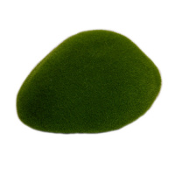 | 7723399 | 120.97 |  |  | Изображение
 | Искусственный мох, 8.5x11.5x5cm, 1шт/упак 17FT01385 |  |  |  | 120.97 | шт | 2 | Изображение
 | Искусственный мох, 9x11x3cm, 1шт/упак 17FT01381 | Искусственный мох, 9x11x3cm, 1шт/упак 17FT01381 | 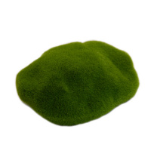 | 7723396 | 96.90 |  |  | Изображение
 | Искусственный мох, 9x11x3cm, 1шт/упак 17FT01381 |  |  |  | 96.90 | шт | 1 | Изображение
 | Набор для изготовления "дерева роста", набор пластика KeepSake | Набор для изготовления "дерева роста", набор пластика KeepSake | 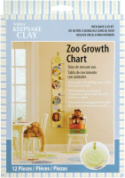 | 34086K-PP | 547.00 |  |  | Изображение
 | Набор для изготовления "дерева роста", набор пластика KeepSake |  |  |  | 547.00 | упак | 1 | Изображение
 | Набор формочек металлических Studio Shape Makers "листья 1" упак. 4 формочки+4 пласт. | Набор формочек металлических Studio Shape Makers "листья 1" упак. 4 формочки+4 пласт. | 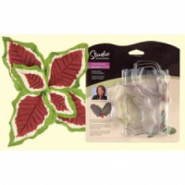 | PP-ST1329 | 323.00 |  |  | Изображение
 | Набор формочек металлических Studio Shape Makers "листья 1" упак. 4 формочки+4 пласт. |  |  |  | 323.00 | упак | 8 | Изображение

